Sheet1
기수 | 이름 | 사진 | 전화번호 | 직장 전화번호 | 직책 | 생년월일 | 이메일
1 | 김민성 | 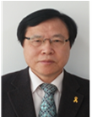 | 01063743982 | 021231234 | 카카오톡사장 | 920918 | kcj091857@gmail.com
1 | 김재원 | 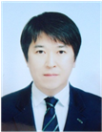 | 01011112222 | 021231234 | 카카오톡개발팀장 | 939192 | test@test.com
1 | 김정민 | 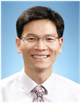 | 01022223333 | 021231234 | 카카오톡말단사원 | 931122 | test@test.com
1 | 김혜진 | 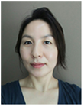 | 01033334444 | 021231234 | 카카오톡말단사원 | 932233 | test@test.com
1 | 박상은 |  | 01044445555 | 021231234 | 카카오톡부사장 | 931234 | test@test.com
2 | 서성호 |  | 01044445555 | 021231234 | 라인사장 | 931234 | test@skhu.ac.kr
3 | 서재원 | 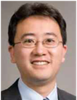 | 01044445555 | 021231234 | 쿠팡사장 | 931234 | test@gmail.com
4 | 송민희 | 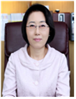 | 01044445555 | 021231234 | 헬스장사장 | 931234 | test@naver.com

